contents
 |  | 시작에 앞서 여러 SQL구문이 등장하고 상당히 지엽적인 부분이 많아서 설명부분을 건너뛰고 부분적으로 진행 하실경우 오류가 날 확률이 다분할 것같습니다. 이런 상황의 방지차원에서 죄송하지만 프로그램을 이미 설치+세팅하셨더라도 한 번 내용을 가볍게 훑어보시고 넘어가주셨으면 좋겠습니다 감사합니다.

Ⅰ. User및 Database생성 : Mysql 진입(CLI : command Line Interface)

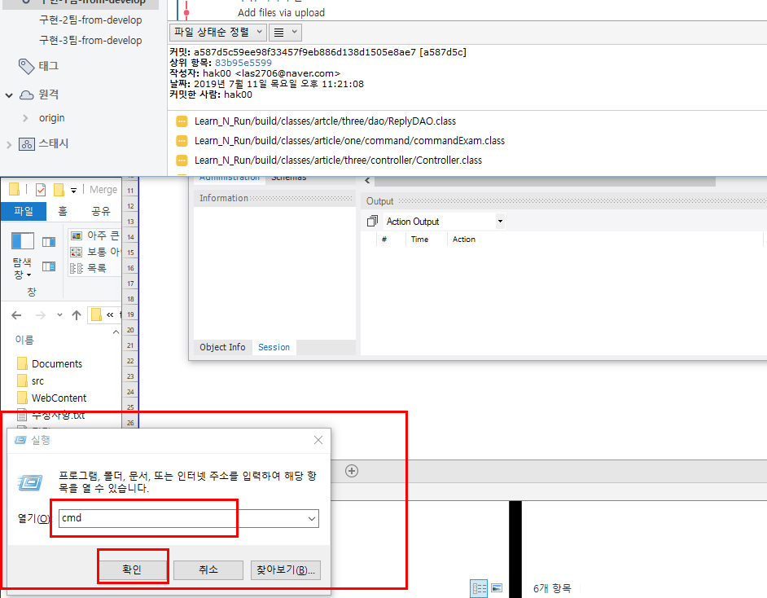

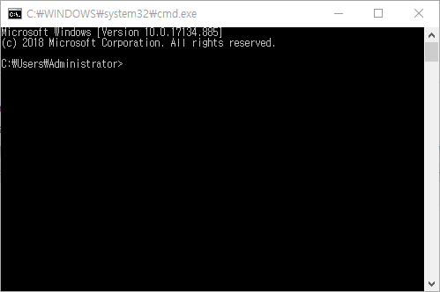

▲ 1. 키보드에서 윈도우키+R키를 눌러 실행창을 활성화해 주시고
 | 텍스트란에 cmd를 입력하여 윈도우 커맨드 라인으로 진입합니다. |  |  |  | ▲ 2. 확인을 누르시면 이렇게 커맨드창이 팝업됩니다.

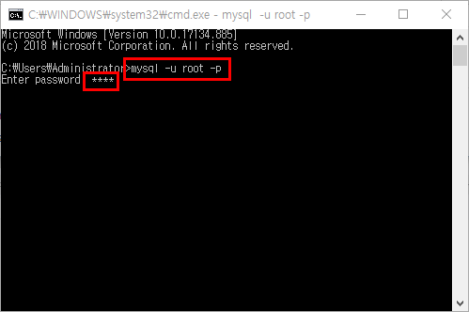
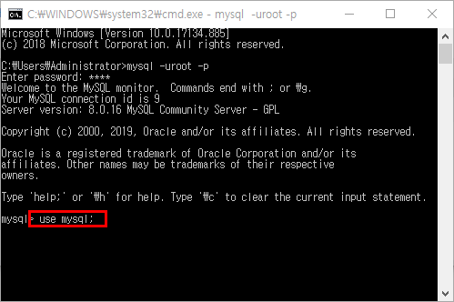

▲ 3. 커맨드 라인창에 |  |  | ▲ 4. 위와 같이 "Welcom blarblar"뜨면서 환영문구가 나오신다면
 | mysql -u root -p |  |  | mysql진입에 정상적으로 성공하셨다고 보시면 됩니다.
 | 를 입력해주시고 |  |  | (OS의 시스템 환경변수 설정이 되어 있지 않으면
 | 패스워드란에 mysql을 설치하셨을 당시 설정하셨던 |  |  | 위와 같이 정상적으로 진입이 되지 않으실 수도 있습니다.
 | root계정의 비밀번호를 입력해주세요 |  |  | 이럴경우 환경변수를 다시 설정해주시고
 |  |  |  | 이상한 점 있으시면 저한테 연락주시면 감사하겠습니다.)

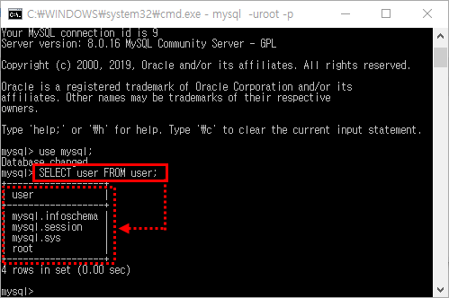

 |  |  | ▲ 6. mysql 데이터베이스에 진입에 성공하셨으면
▲ 5. 정상적으로 진입하셨으면 우선 현재 컴퓨터에 저장되어 있는 |  |  |  | 해당데이터베이스에서 유저목록을 조회해주셔야됩니다.
 | 유저 정보를 조회해 보겠습니다. |  |  | 유저정보 조회를 위해
 | mysql에 저장된 유저정보 조회를 위해 |  |  | SELECT user FROM user;
 | 먼저 mysql데이터베이스로 진입해야됩니다. |  |  | 를 입력하시고 결과 테이블에
 | 커맨드라인창에 |  |  | Learnrun 유저가 있는지 확인부탁드립니다.
 | USE mysql; |  |  | (여기서 기술하는 user및 데이터베이스 생성의 다음단계를 진행하시려면
 | 이라고 입력해주세요! |  |  | 해당 유저 정보가 없어야합니다.)

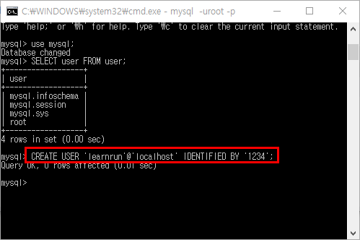
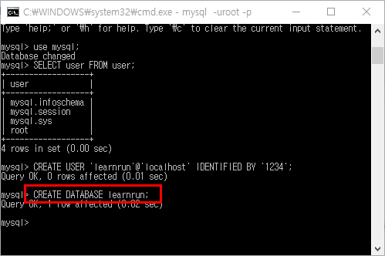

▲ 7. 만들려는 유저정보가 현재 없는 걸 확인하셨으니 |  |  | ▲ 8. 유저를 생성하시고 생성한 유저에게 권한을 부여할 데이터베이스도
 | 이제 프로젝트와 연동하여 mysql에서 사용할 유저를 |  |  | 생성을 해주셔야됩니다.
 | 생성해주셔야 됩니다. 커맨드라인창에 |  |  | 저희는 learnrun이라는 이름으로 데이터베이스를 생성하겠습니다.
 | CREATE USER 'learnrun'@'localhost' IDENTIFIED BY '1234'; |  |  | 커맨드라인창에
 | (learnrun이라는 이름의 localhost 주소를 사용하는 유저를 |  |  | CREATE DATABASES learnrun;
 | 비밀번호 1234로 생성한다) |  |  | 을 입력해주세요
 | 를 입력해주세요

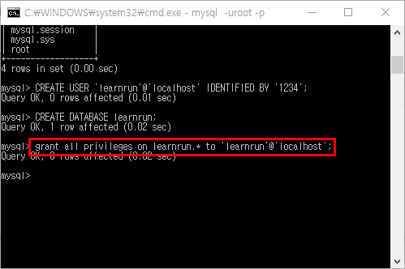
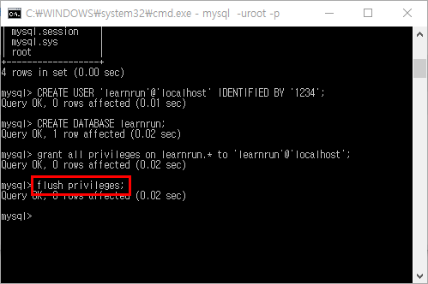

▲ 9. 현재까지 유저와 데이터베이스를 생성하였고 |  |  | ▲ 10. 여기까지 정상적으로 쿼리 완료가 뜬다면
 | 이제 생성했던 유저에게 learnrun데이터베이스의 |  |  | flush해주시면됩니다.
 | 모든권한을(생성,삭제,수정 등등) 부여해주겠습니다. |  |  | 커맨드라인창에
 | 커맨드라인창에 |  |  | FLUSH PRICILEGES;
 | GRANT ALL PRIVILEGES ON learnrun.* TO 'learnrun'@'localhost'; |  |  | 를 입력하시면 유저생성, DB생성, 유저에게 DB권한부여가 완료됩니다.
 | (localhost주소를 사용하는 learnrun유저에게 learnrun데이터베이스의 |  |  | 수고하셨습니다.
 | 모든권한을 부여한다)
 | 를 입력해주세요
Ⅱ. MYSQL workbench connection create - 워크벤치 커넥션 생성

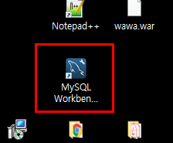

▲ 1. 먼저 컴퓨터에 설치하신 mysql 워크벤치를 실행해주세요

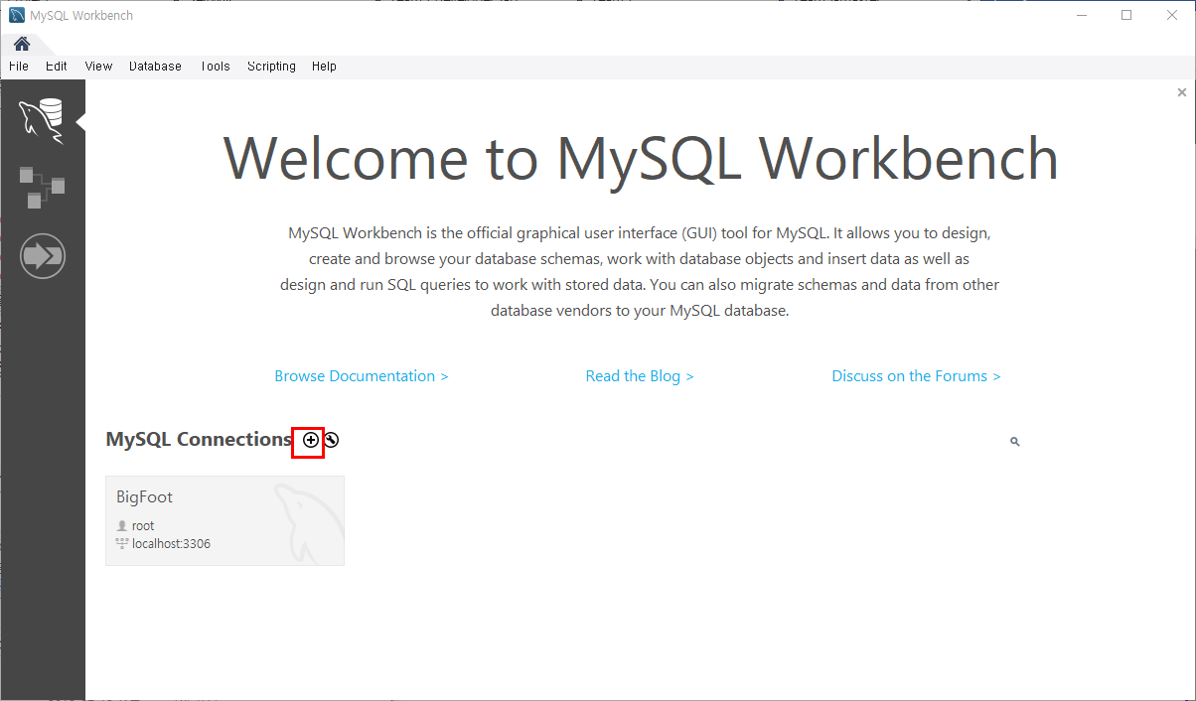

▲ 2. 실행하시면 위와 같이 창이 뜰텐데 이제부터 mysql서버와 워크벤치 툴의 연동을 위해
 | 워크벤치에 유저정보를 등록해줘야합니다.
 | 위 그림에 표시되있는 +버튼을 눌러주세요!

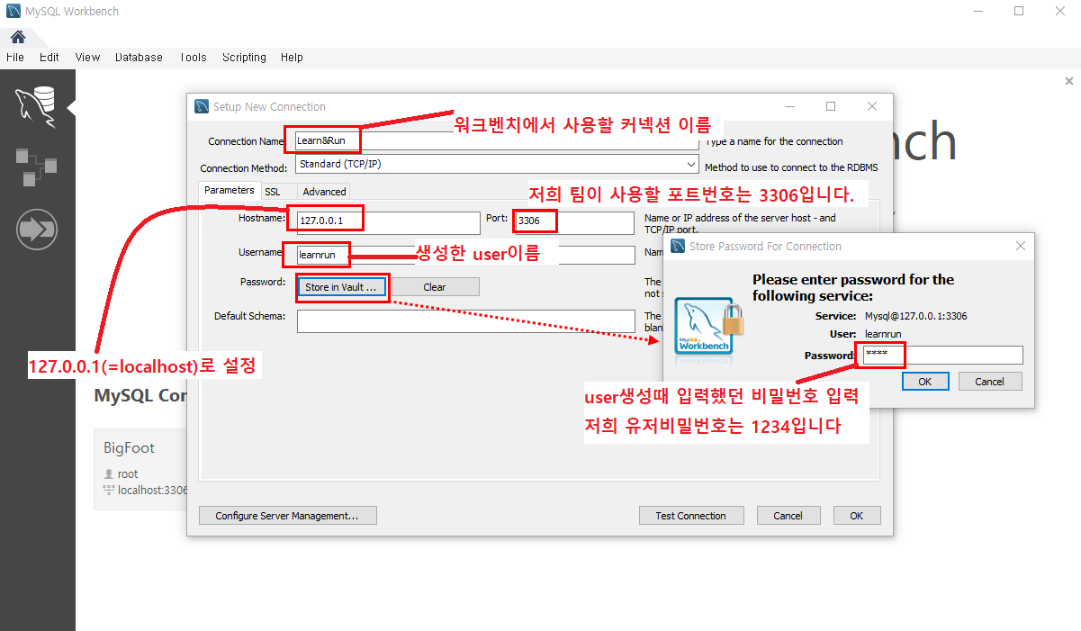

▲ 3. 커넥션 생성창이 팝업됩니다. 여기에 해당정보를 입력해주셔야되는데
 | Connection Name란에 앞으로 워크벤치 툴에 표시할 커넥션의 이름을 적어주시고,
 | 파라미터탭 하위 폼의
 | hostname에 127.0.0.1혹은 localhost라고 입력(보통 자동으로 설정되어있음),
 | Port입력란에 저희가 통일하여 사용할 포트번호 3306,
 | Username에는 위의 1장에서 생성하였던 유저의 id인 learnrun을 입력하시고,
 | Password컬럼에 "Store in Vault…" 버튼을 눌러 1장에서 유저 생성시 같이 설정하셨던 비밀번호 1234를 입력해주시고
 | OK 버튼을 눌러주세요

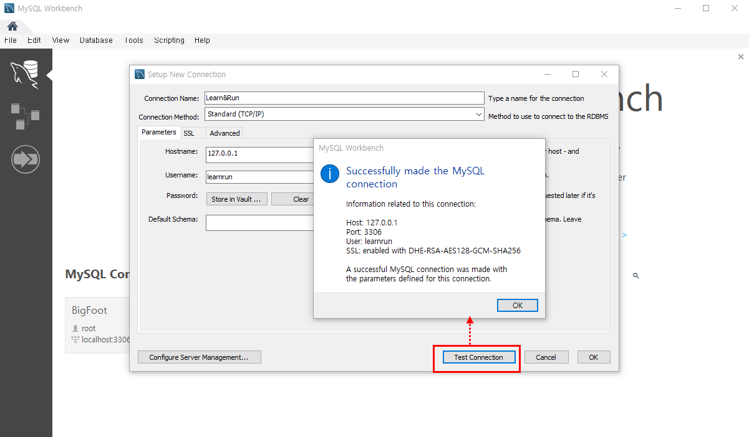

▲ 4. 여기까지 입력이 완료되셨으면 Test Connection버튼을 눌러
 | 입력하신 정보가 mysql서버와 정상적으로 연동되시는지 확인해주시면됩니다.
 | 위와같이 썪쎼쓰라고 뜨시면 OK누르고 마무리를 해주시면됩니다.

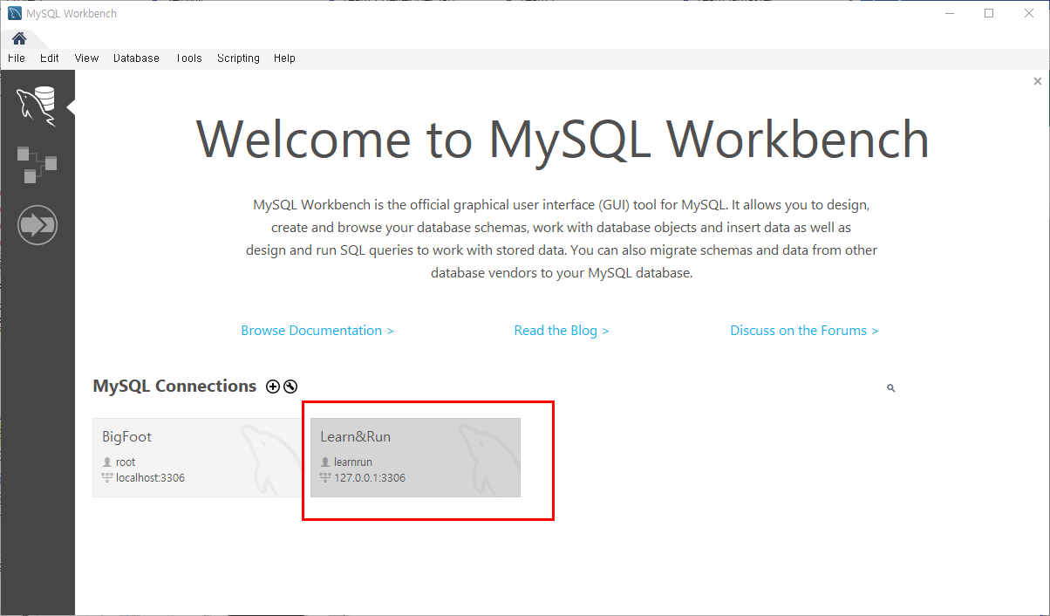

▲ 5. 워크벤치의 커넥션 생성이 정상적으로 완료되었습니다.
 | 수고하셨습니다

Ⅲ. 테이블생성 - 설계한 EERD로 현재 MYSQL서버에 database forward

▲ 1. 워크벤치에 생성하신 커넥션으로 진입합니다.

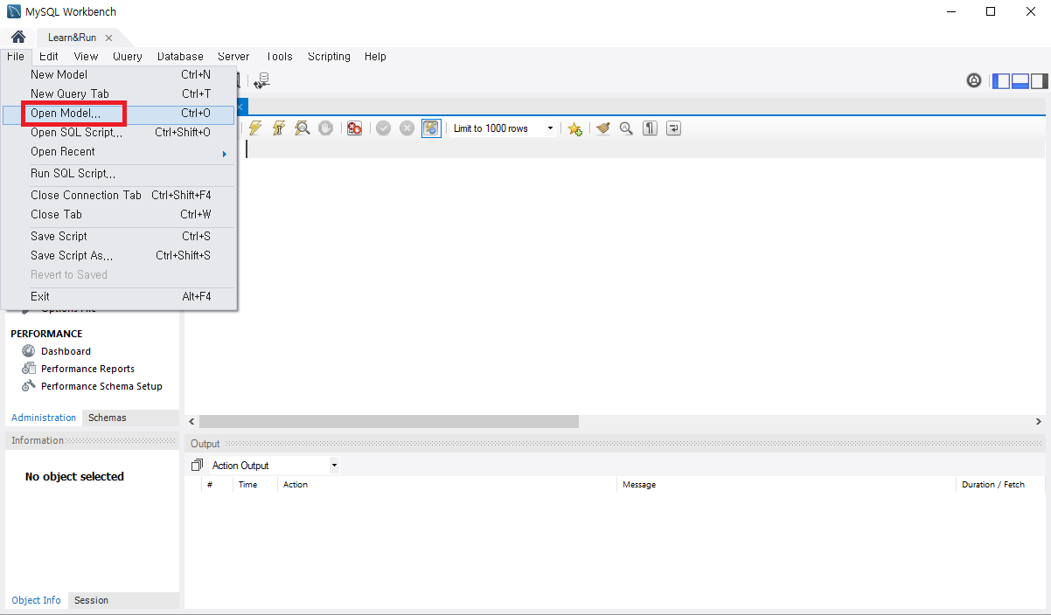

▲ 2. 회의 때 함께 설계하였던 데이터모델링 자료를 불러와야합니다.
 | 커넥션 진입이 완료되시면 좌측상단에 File탭 → Open Model을 눌러주세요
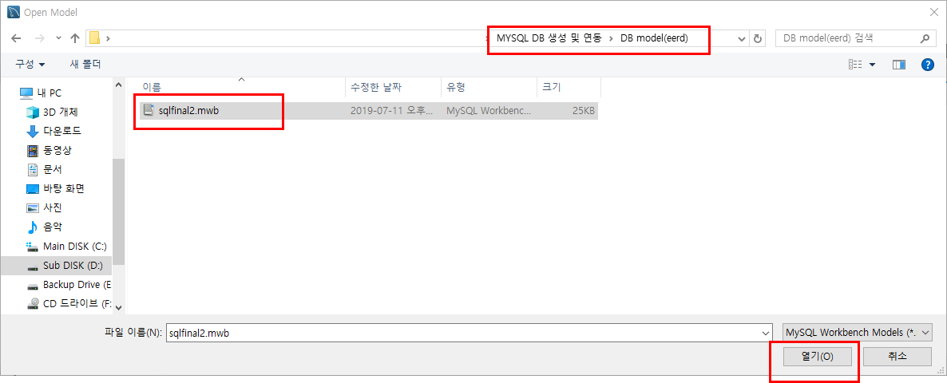

▲ 3. 위처럼 파일불러오기 창이 뜨시면 해당 모델 파일을 불러와주시면됩니다.
 | 필요하신 EERD파일은 현재 가이드와 같은 경로에 들어있습니다.
 | 위 이미지에서 해당 경로를 참조하셔서 파일을 열어주세요

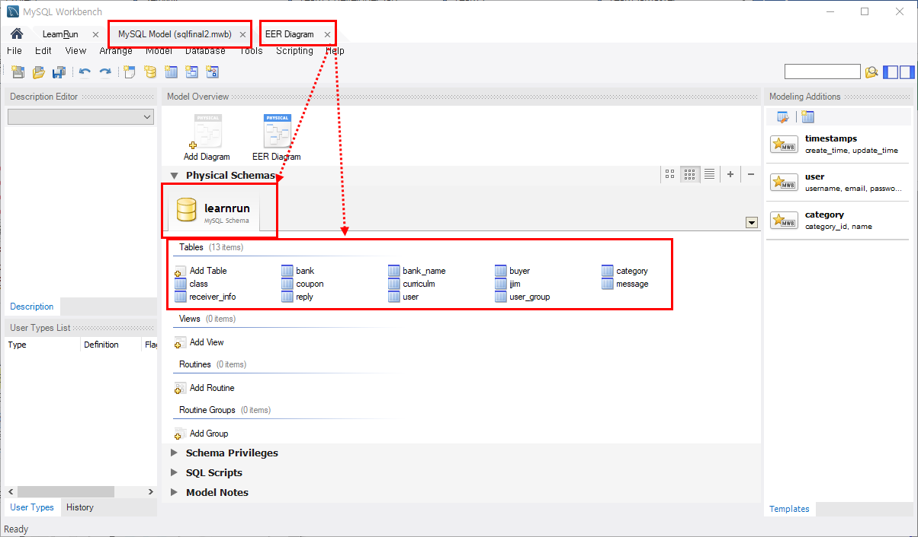

▲ 4. 정상적으로 EERD파일을 불러오셨다면 위와 같이 기존 sql스크립트 탭 외에 두 개의 탭이 추가로 생성됩니다.
 | 먼저 MYSQL model탭에서 모델링파일의 데이터베이스이름과
 | 현재 MYSQL SERVER에 등록되있는 데이터베이스 이름이 동일한 지 확인해주시고
 | 테이블이 어떤게 있는지 대충 가늠하시고
 | 다시 상단의 EER diagram탭을 눌러주세요

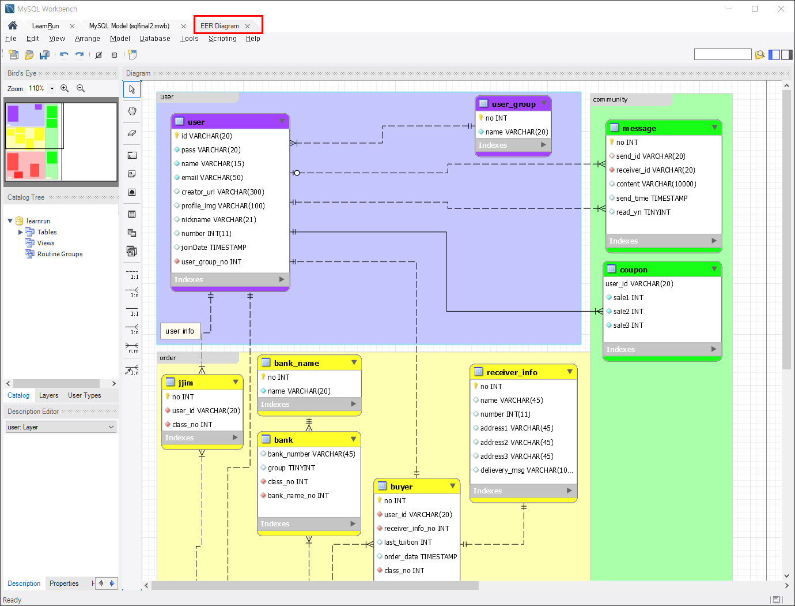

▲ 5. EER diagram탭을 눌러서 활성화된 개체 관계 모델 테이블입니다.
 | 앞으로 프로젝트를 진행하면서 추가보완해야 할 부분이 당연히 있겠지만
 | 지금 당장은 없습니다.
 | 이미 협의가 1차적으로 완료된 사항이니 테이블내용 및 관계는 절대 수정하지 말아주시고
 | 구조만 한번 눈으로 익혀주시고 다음으로 넘어가겠습니다.

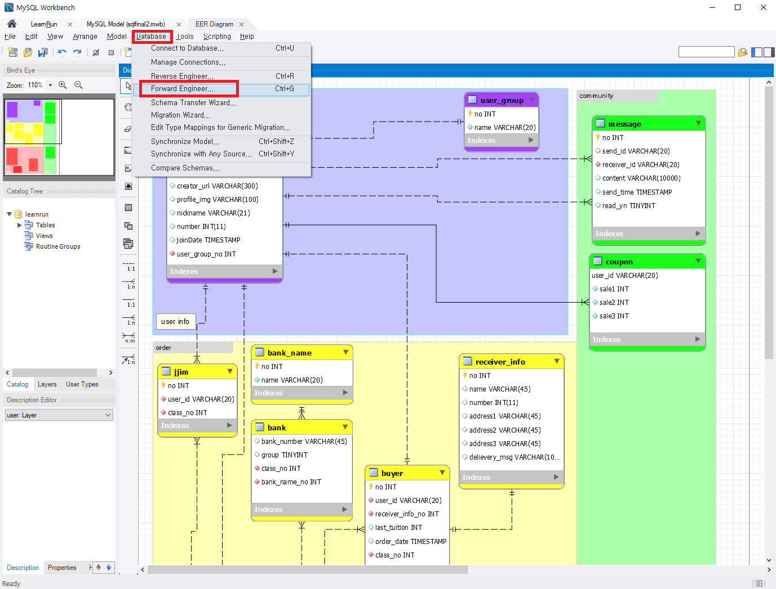

▲ 6. 이 테이블의 내용들을 이제 포워딩하여 MYSQL 서버로 테이블생성을 해주셔야합니다.
 | 생성을 위해 database탭 → Forward Engineer를 눌러주세요

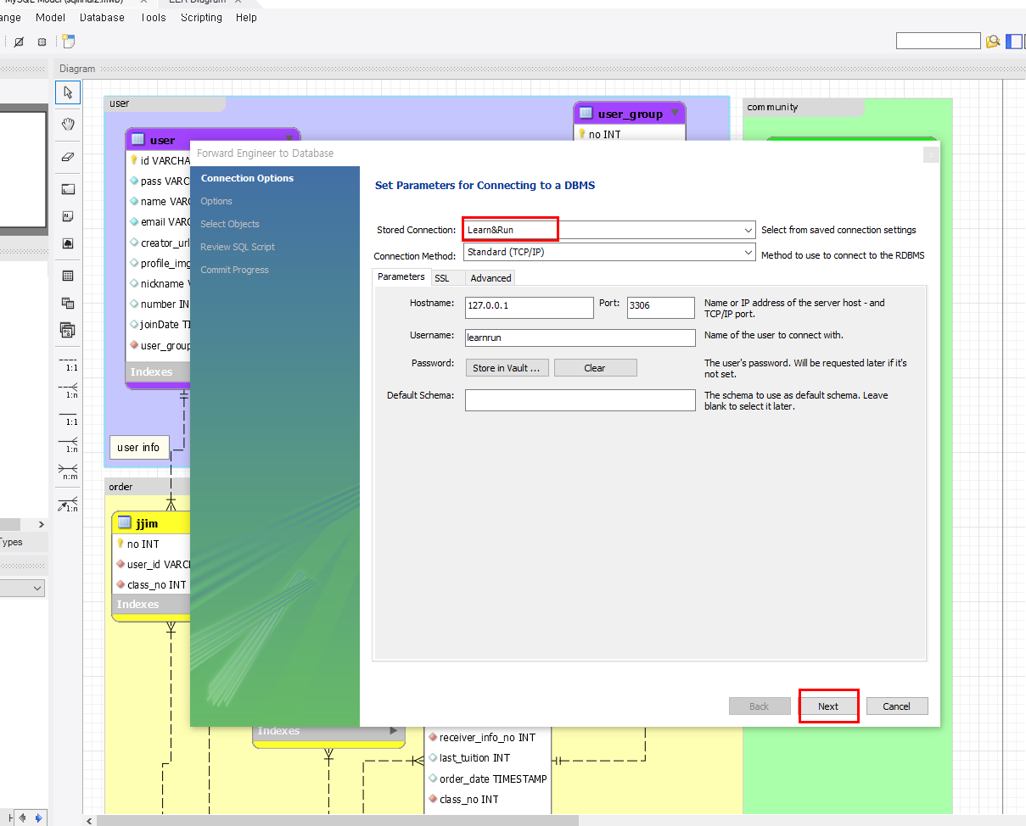

▲ 7. 버튼을 누르면 위와 같이 창이 하나 팝업됩니다.
 | 2장에서 생성하셨던 워크벤치의 커넥션을 Stored Connection에서 체크해주시고
 | 바로 Next를 눌러주세요

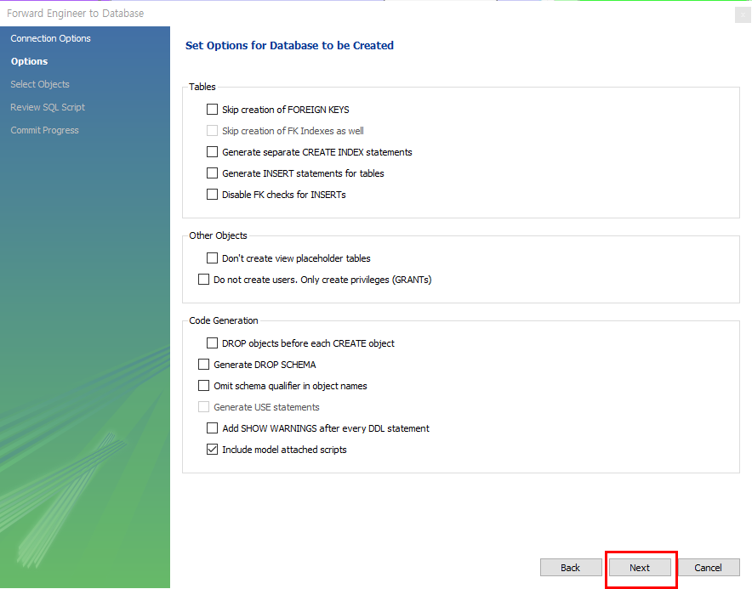

▲ 8. 기본적으로 세팅되있어서 건드릴 부분이 없을거에요 (꼭 그래야만해요….ㅠㅠ)
 | Next눌러주세요!

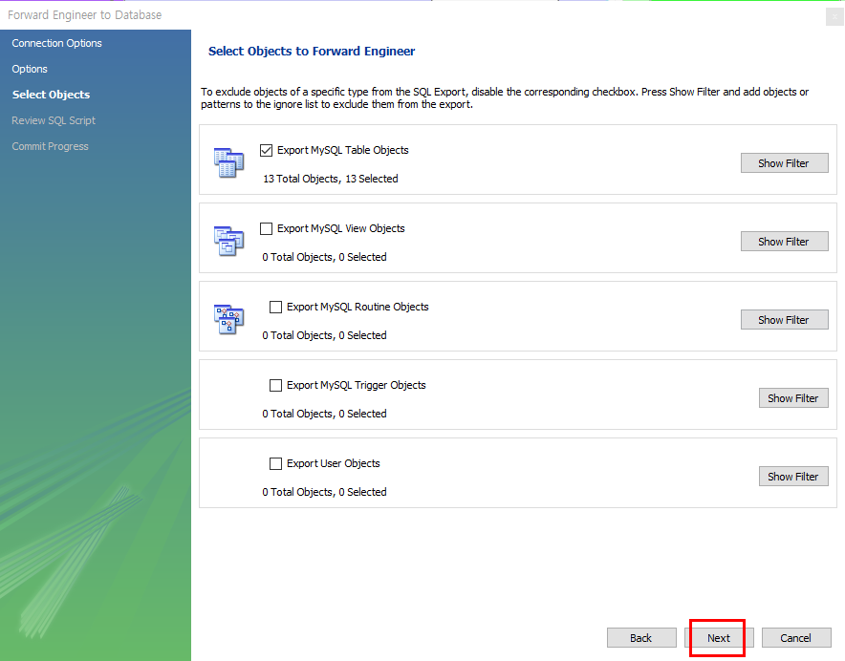

▲ 9. 포워딩할 테이블, 뷰 등 여러 오브젝트를 부분적으로 선별하는 단계입니다.
 | 저희가 포워딩할 오브젝트는 현재 테이블밖에 없고,
 | 부분만 반영하지않고 전체 다 반영할 것이니
 | 바로 Next눌러주세요!

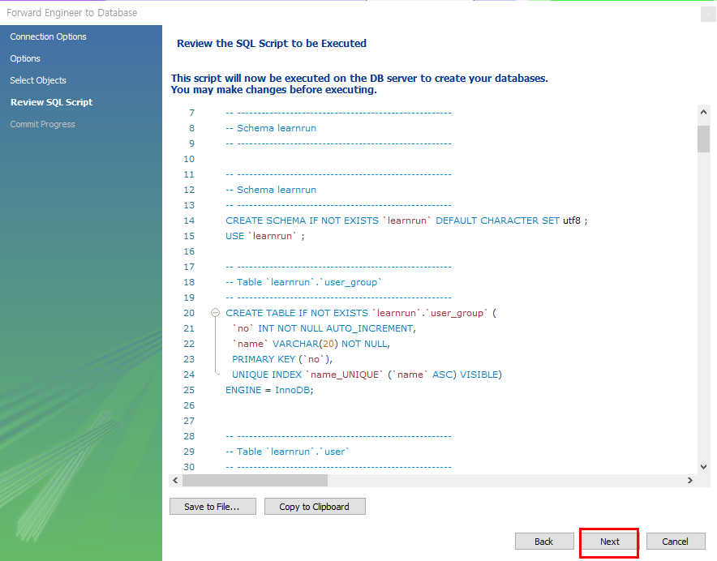

▲ 10. eerd에서 작업했던 테이블 관계 및 내용이 스크립트로 자동변환된 화면입니다.
 | 저 구문들을 전부 알아두신다면 정말 도움이 되겠지만
 | 지금 꼭 그러실 필요는 없을 것같습니다!
 | 과감하게 Next눌러주세요!

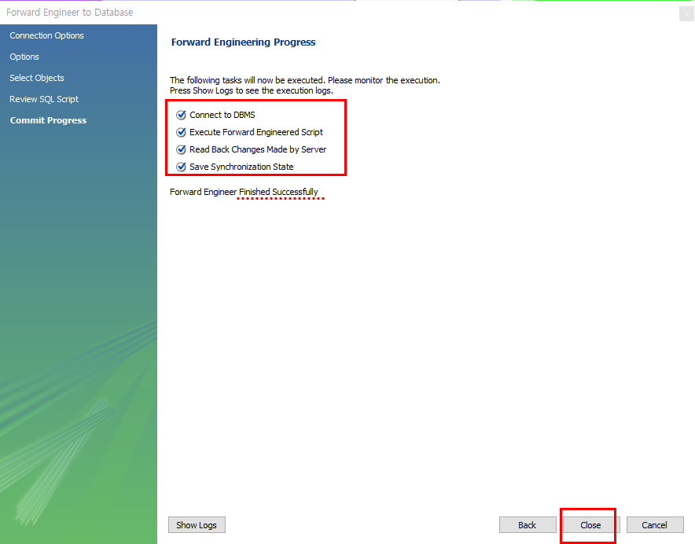

▲ 11. Next버튼을 누르시면 자동으로 변환되었던 sql스크립트의 구문들이 전부 실행되고
 | 정상적으로 완료가 되면 위와같이 화면이 출력됩니다.
 | 위의 화면이 확인되시면 close버튼을 눌러서 종료해주세요!

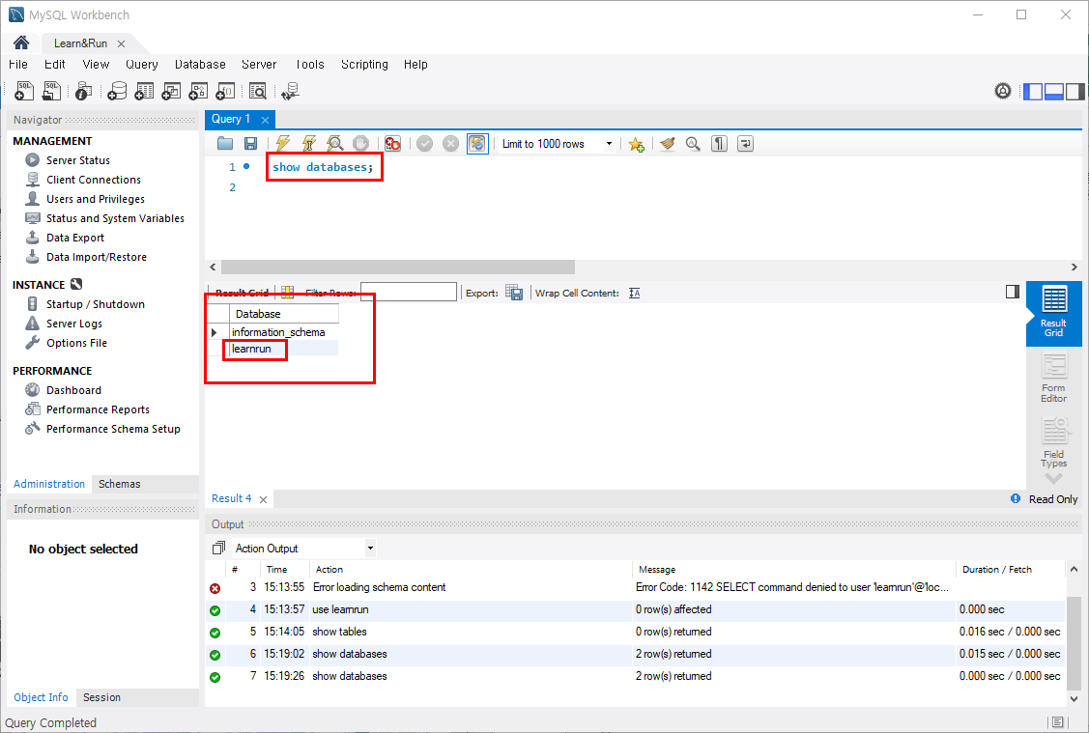

▲ 12. 포워딩한 데이터베이스 내용이 정상적으로 반영이 되었는지 먼저 워크벤치에서 확인해보겠습니다.
 | 2번 단계에서 생성되어있던 SQL스크립트 탭으로 돌아가서
 | 현재 데이터베이스 조회를 위해
 | SHOW DATABASES;
 | 를 입력하시고 Ctrl + Enter를 눌러주시고
 | 데이터베이스 리스트에서 learnrun을 확인해주세요

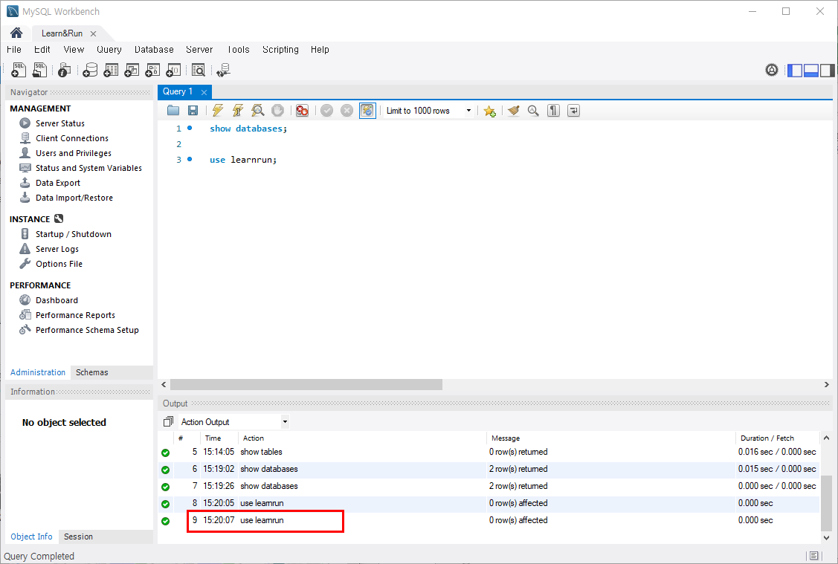

▲ 13. 확인하신 learnrun을 워크벤치에서 진입하기위해
 | USE learnrun;
 | 을 입력하시고 Ctrl + Enter를 눌러주세요
 | 그 다음 하단의 action output에서 정상적으로 쿼리실행이 완료되었는지 확인해주세요

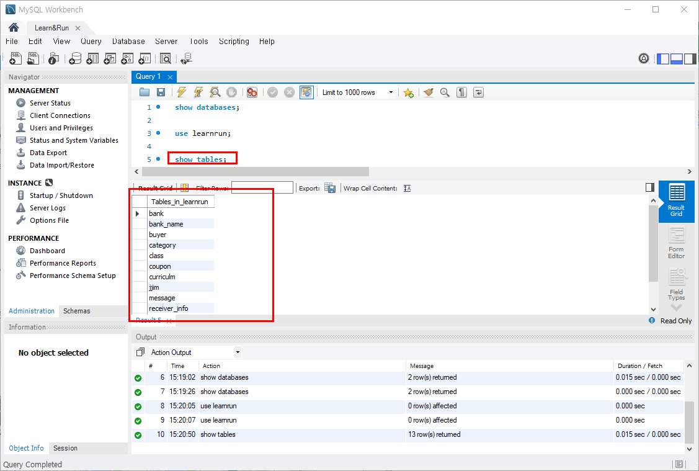

▲ 14. 지금까지 eerd파일을 SQL SERVER로 포워딩하여 테이블을 생성하였고
 | 테이블 생성이 제대로 되었는지 확인하기 위해
 | 워크벤치툴에서 learnrun 데이터베이스까지 진입하였습니다.
 | 마지막으로
 | SHOW tables;
 | 를 누르시고 반영된 테이블을 확인해주시면 확인작업도 완료되었습니다.

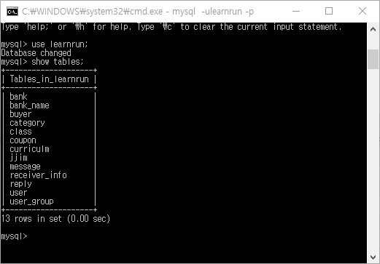

▲ 15. CLI에서도 똑같이 확인하실 수 있습니다.
 | 수고하셨습니다!!

